仕様
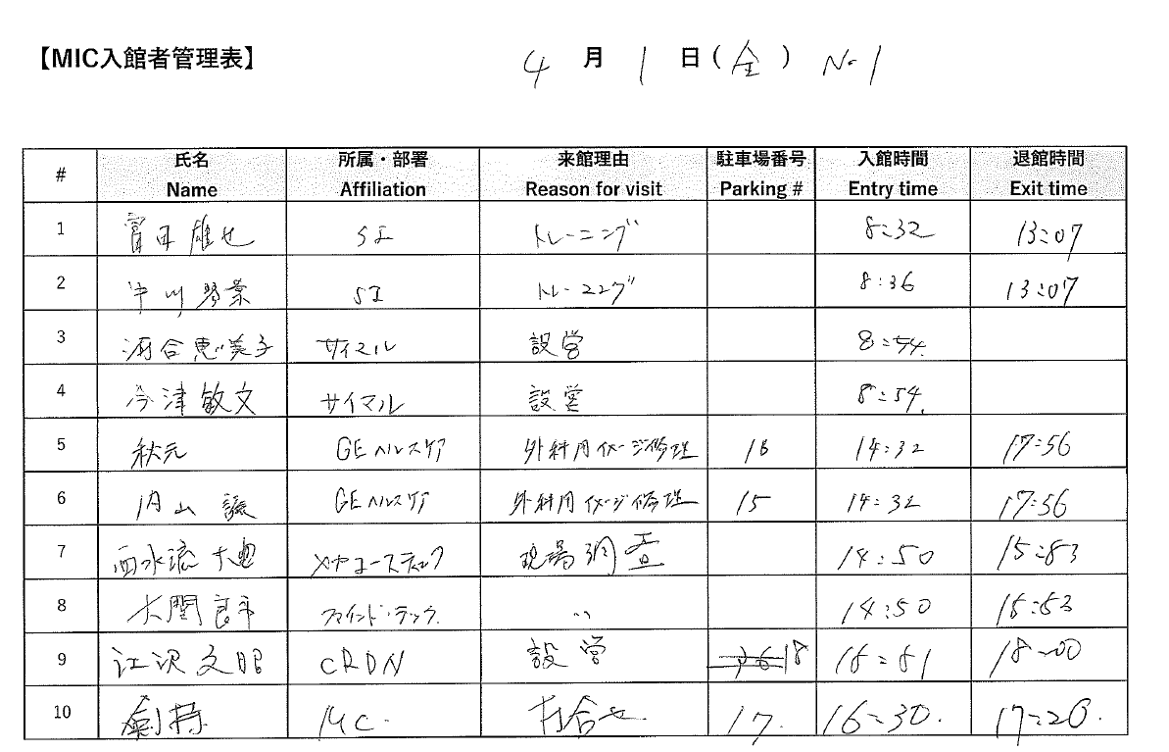
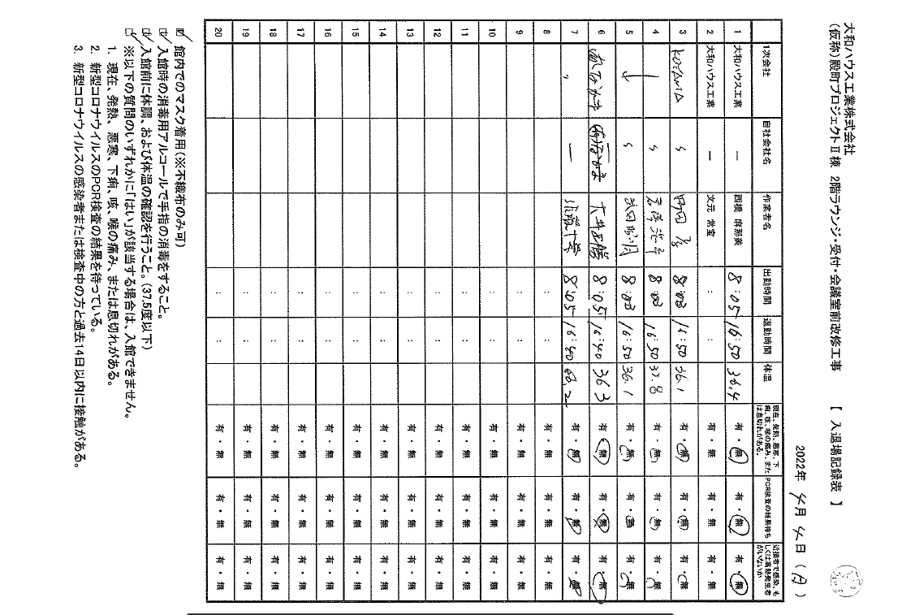
下記形式の手書き書類からOCRでデータをテキスト化する。
Output形式はsheet"output"
駐車場番号の欄は不要
一部形式の異なるページがあるが、（例、右図、pdfのp.8）そのページは読み取りしなくてもよい。
読み取り精度は完全でなくてもよい。AI-OCRで一発で読み取れる程度で、読み取り後の確認は不要。
今回は2022年4月分のデータであるが、全部で1年分（12か月分）のデータ変換をお願いしたいと考えております。

